RASIO PERDAGANGAN INTERNASIONAL
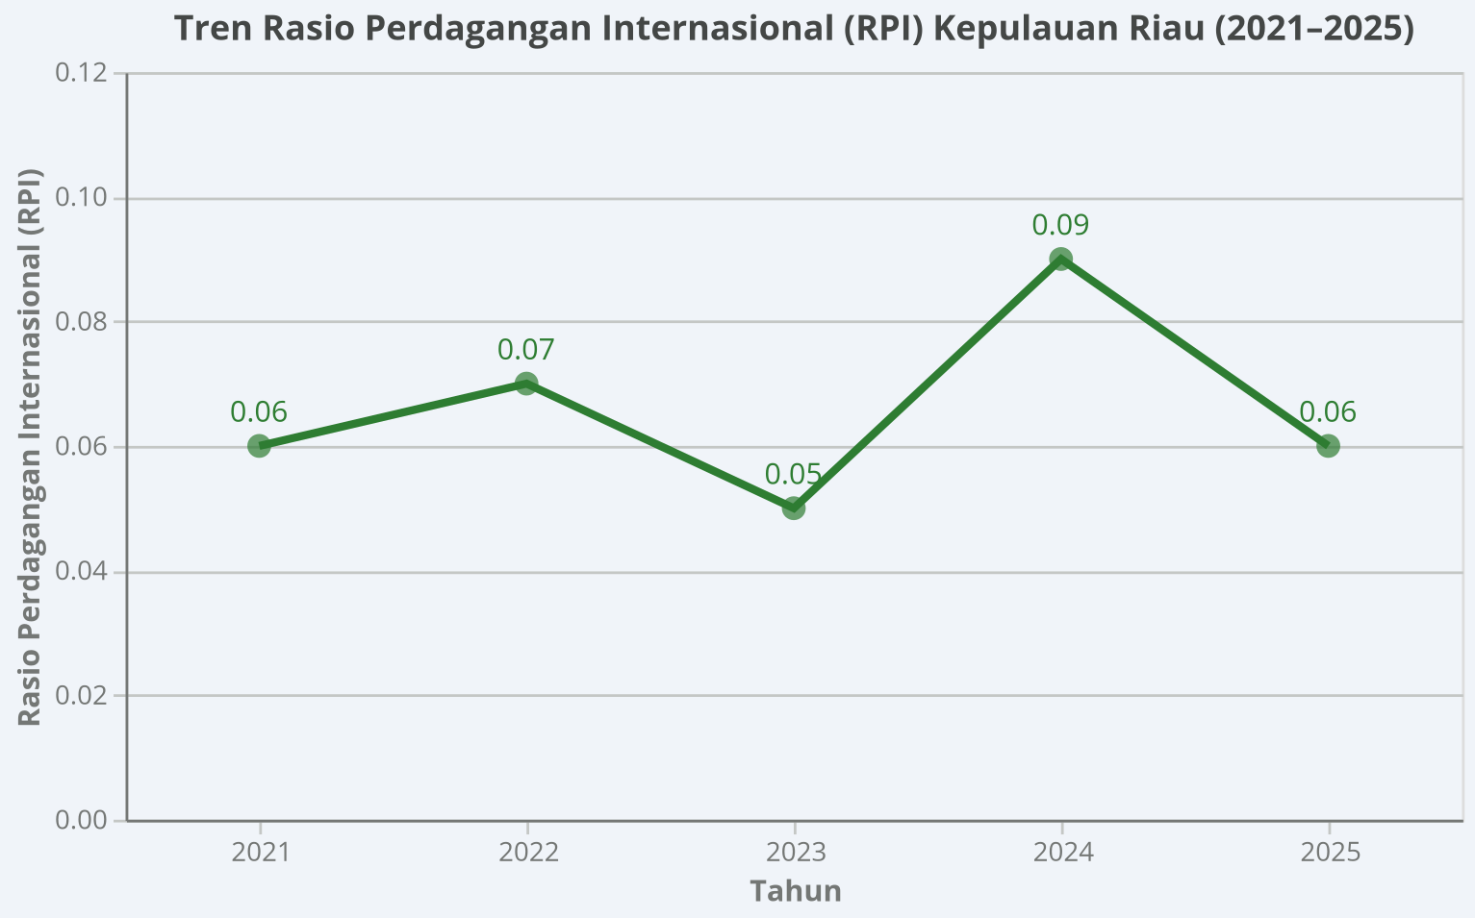
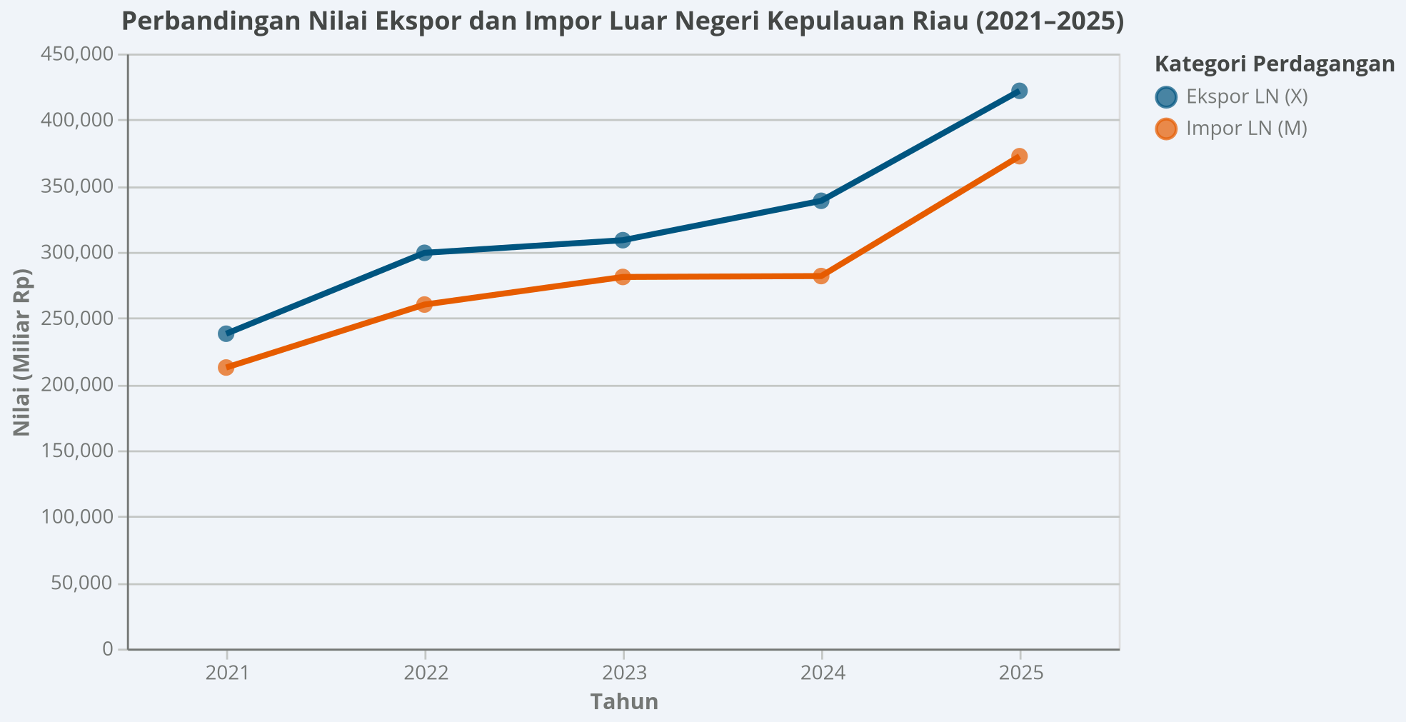
Uraian | 2021 | 2022 | 2023 | 2024* | 2025**
Nilai Ekspor LN, ADHB (X) (miliar Rp) | 238.160,04 | 299.323,00 | 308.884,07 | 338.661,01 | 421.812,05
Nilai Impor LN, ADHB (M) (miliar Rp) | 212.601,04 | 260.220,32 | 281.078,51 | 281.759,87 | 372.387,15
(X – M) (miliar Rp) | 25.559,00 | 39.102,68 | 27.805,56 | 56.901,15 | 49.424,90
(X + M) (miliar Rp) | 450.761,08 | 559.543,32 | 589.962,58 | 620.420,88 | 794.199,20
RPI | 0,06 | 0,07 | 0,05 | 0,09 | 0,06

Catatan: * Angka Sementara
** Angka Sangat Sementara
Sumber: BPS Provinsi Kepulauan Riau, diolah.

Pada periode 2021–2025, posisi ekspor lebih tinggi dari impor. Nilai ekspor pada periode 2021 sebesar 238.160,04 miliar rupiah. Terus meningkat hingga di tahun 2025 sebesar 421.812,05 miliar rupiah. Sama halnya untuk impor luar negeri, polanya juga meningkat selama tahun 2021-2025. Impor luar negeri pada tahun 2021 sebesar 212.601,04 miliar rupiah terus meningkat hingga di tahun 2025 sebesar 372.387,15 miliar rupiah. Rasio Perdagangan Internasional Provinsi Kepulauan Riau pada tahun 2021–2025 mengindikasi bahwa perdagangan internasionalnya selalu didominasi oleh kegiatan ekspor. Hal ini ditunjukkan oleh Rasio Perdagangan Internasional yang menunjukkan tanda positif, meskipun dengan rasio yang cukup kecil yaitu antara 0,05 hingga 0,09.

ICOR
 | Uraian | 2021 | 2022 | 2023 | 2024* | 2025** | Tahun | ICOR
 | PDRB (ADHK 2010)(miliar Rp) | 180.952,44 | 190.111,09 | 199.912,83 | 209.939,07 | 224.504,72 | 2021 | 12.02
 | Perubahan (miliar Rp) | 5.993,24 | 9.158,64 | 9.801,74 | 10.026,25 | 14.565,65 | 2022 | 8.19
 | PMTB (ADHK 2010) (miliar Rp) | 72.042,69 | 74.944,81 | 81.476,94 | 86.579,47 | 92.478,32 | 2023 | 8.31
 | ICOR | 12,02 | 8,18 | 8,31 | 8,64 | 6,35 | 2024 | 8.64
Sumber : BPS Provinsi Kepulauan Riau, diolah. |  |  |  |  |  |  | 2025 | 6.35
Catatan: | * Angka Sementara
 | ** Angka Sangat Sementara

ICOR
Interpretasi :
 | Berdasarkan tabel perhitungan Incremental Capital-Output Ratio (ICOR), efisiensi investasi di Provinsi Kepulauan Riau menunjukkan tren perbaikan yang sangat positif dan konsisten dari tahun ke tahun. Nilai ICOR yang sempat tinggi pada tahun 2021 sebesar 12,02 menunjukkan bahwa efisiensi penggunaan modal pada masa awal pemulihan masih relatif rendah. Namun, seiring berjalannya waktu dan meningkatnya produktivitas Pembentukan Modal Tetap Bruto (PMTB) yang mencapai Rp92,47 triliun pada tahun 2025, angka ICOR berangsur-angsur turun dan menyusut hingga mencapai 6,35. Penurunan ini membuktikan bahwa investasi atau modal fisik yang ditanamkan di Kepri menjadi semakin produktif dan efektif dalam mendongkrak pertumbuhan tambahan output PDRB secara riil.

ILOR & ETK
ILOR |  |  |  |  |  |  | ETK
 | Tahun | Jumlah Penduduk Bekerja (TK) | PDRB ADHK (∆Y) | ILOR | Tahun | ILOR |  | Tahun | Jumlah Penduduk Bekerja (TK) | PDRB/Y | % perubahan TK | % perubahan PDRB | ETK | Tahun | ETK
 | 2020 | 1062004 |  |  | 2020 |  |  | 2020 | 1062004 | 174959.2 |  |  |  | 2020
 | 2021 | 1037133 | 5993.24 | -4.15 | 2021 | -4.15 |  | 2021 | 1037133 | 180952.44 | -2.34 | 3.43 | -0.68 | 2021 | -0.68
 | 2022 | 973125 | 9158.64 | -6.99 | 2022 | -6.99 |  | 2022 | 973125 | 190111.09 | -6.17 | 5.06 | -1.22 | 2022 | -1.22
 | 2023 | 1,023,125 | 9,802 | 5 | 2023 | 5 |  | 2023 | 1023125 | 199912.8 | 5.14 | 5.16 | 1 | 2023 | 1
 | 2024 | 1003390 | 10026.25 | -1.97 | 2024 | -1.97 |  | 2024 | 1003390 | 209939.1 | -1.93 | 5.02 | -0.38 | 2024 | -0.38
 | 2025 | 1016540 | 14565.65 | 0.9 | 2025 | 0.9 |  | 2025 | 1016540 | 224504.7 | 1.31 | 6.94 | 0.19 | 2025 | 0.19
ETK
 | ETK
2020
2021 | -0.68
2022 | -1.22
2023 | 1
2024 | -0.38
2025 | 0.19
ILOR
 | ILOR
2020
2021 | -4.15
2022 | -6.99
2023 | 5.1
2024 | -1.97
2025 | 0.9
Interpretasi |  |  |  |  |  |  | Interpretasi
 | Berdasarkan tabel Incremental Labour-Output Ratio (ILOR), kinerja penyerapan tenaga kerja terhadap tambahan output ekonomi di Kepri mengalami fluktuasi yang cukup tajam selama periode 2021 hingga 2025. Pada tahun 2021, 2022, dan 2024, nilai ILOR tercatat bernilai negatif (masing-masing -4,15; -6,99; dan -1,97) yang mengindikasikan terjadinya fenomena jobless growth, di mana PDRB bertambah namun jumlah penduduk bekerja justru mengalami pengurangan akibat dominasi sektor padat modal. Sebaliknya, pada tahun 2023 dan 2025, nilai ILOR kembali positif masing-masing sebesar 5,00 dan 0,90, yang menandakan bahwa ekspansi output ekonomi pada tahun-tahun tersebut berhasil kembali menggerakkan penyerapan tenaga kerja baru di pasar labor. |  |  |  |  |  |  | Berdasarkan tabel Elastisitas Tenaga Kerja TK, tingkat kepekaan penyerapan tenaga kerja terhadap pertumbuhan ekonomi di Kepri memperlihatkan dinamika hubungan searah maupun anomali struktural. Selama tahun 2021, 2022, dan 2024, nilai elastisitas bernilai negatif (seperti -0,68; -1,22; dan -0,38) karena persentase perubahan jumlah tenaga kerja menyusut di tengah pertumbuhan PDRB yang positif. Namun, pada tahun 2023 dan 2025, nilai elastisitas bergerak menjadi positif masing-masing sebesar 1,00 dan 0,19, di mana pertumbuhan ekonomi yang tinggi (mencapai 6,94% pada 2025) direspons dengan ekspansi positif pada penyerapan tenaga kerja, meskipun berada di bawah angka 1 yang mencerminkan karakteristik industri modern yang efisien dan padat teknologi.

